はじめに
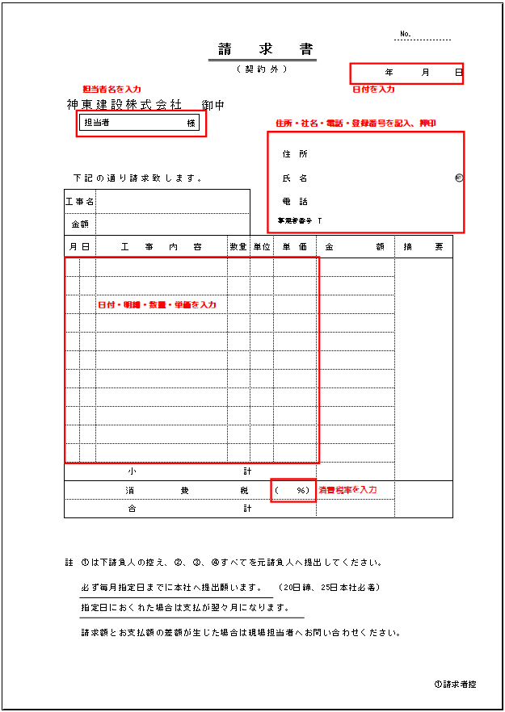
 | はじめに

1.①請求者控のシートに入力してください。
②経理送り、③現場控、④経理控のシートにも反映されます。
2.①は貴社の控えになります。
②、③、④すべてを押印したのち、できましたら下記アドレス宛にＰＤＦで
ご提出ください。（ 経理専用アドレス ： keiri@shinto-k.co.jp ）
※ 必ず毎月指定日（20日締、25日本社必着）までに本社へ提出願います。
※ 指定日におくれた場合は支払が翌々月になります。
※ 請求額とお支払額の差額が生じた場合は現場担当者へお問い合わせください。
記入例

①請求者控
 |  |  |  |  |  |  |  |  |  |  |  | No.
請 求 書

 |  |  |  |  |  |  | ( 契 約 外 ) |  |  |  | 年 |  | 月 | 日

神東建設株式会社 |  |  |  |  | 御中
 | 担当者 |  |  | 様

印
 |  |  |  |  |  |  |  | 住 所
下記の通り請求致します。 |  |  |  |  |  |  |  | 氏 名
工事名 |  |  |  |  |  |  |  | 電 話
金額 |  | ¥0 |  |  |  |  |  | 事業者番号 |  | T

月 日 |  | 工事内容 |  |  |  | 数量 | 単位 | 単価 |  | 金額 |  | 摘要
 |  |  |  |  |  |  |  |  |  | 0
 |  |  |  |  |  |  |  |  |  | 0
 |  |  |  |  |  |  |  |  |  | 0
 |  |  |  |  |  |  |  |  |  | 0
 |  |  |  |  |  |  |  |  |  | 0
 |  |  |  |  |  |  |  |  |  | 0
 |  |  |  |  |  |  |  |  |  | 0
 |  |  |  |  |  |  |  |  |  | 0
 |  |  |  |  |  |  |  |  |  | 0
 |  |  |  |  |  |  |  |  |  | 0
 |  |  |  |  |  |  |  |  |  | 0
小計 |  |  |  |  |  |  |  |  |  | 0
 |  |  | 消 費 税 |  |  |  |  | ( | ％) | 0
合計 |  |  |  |  |  |  |  |  |  | 0

註 | ①は下請負人の控え、②、③、④すべてを元請負人へ提出してください。

 | 必ず毎月指定日までに本社へ提出願います。 |  |  |  |  |  |  | （20日締、25日本社必着）
 | 指定日におくれた場合は支払が翌々月になります。
 | 請求額とお支払額の差額が生じた場合は現場担当者へお問い合わせください。

②経理送り
 |  |  |  |  |  |  |  |  |  |  |  |  |  |  | No. | 0
請 求 書

 |  |  |  |  |  |  |  | ( 契 約 外 ) |  |  |  |  | 0 | 年 | 0 | 月 | 0 | 日

神東建設株式会社 |  |  |  |  | 御中
 | 担当者 |  | 0 | 様

印
 |  |  |  |  |  |  |  |  | 住 所 |  |  | 0
下記の通り請求致します。 |  |  |  |  |  |  |  |  | 氏 名 |  |  | 0
工事名 |  | 0 |  |  |  |  |  |  | 電 話 |  |  | 0
金額 |  | ¥0 |  |  |  |  |  |  | 事業者番号 |  |  | T

月 日 |  | 工事内容 |  |  |  | 数量 |  | 単位 | 単価 |  |  | 金額 |  |  | 摘要
0 | 0 | 0 |  |  |  | 0 |  | 0 | 0 |  |  | 0 |  |  | 0
0 | 0 | 0 |  |  |  | 0 |  | 0 | 0 |  |  | 0 |  |  | 0
0 | 0 | 0 |  |  |  | 0 |  | 0 | 0 |  |  | 0 |  |  | 0
0 | 0 | 0 |  |  |  | 0 |  | 0 | 0 |  |  | 0 |  |  | 0
0 | 0 | 0 |  |  |  | 0 |  | 0 | 0 |  |  | 0 |  |  | 0
0 | 0 | 0 |  |  |  | 0 |  | 0 | 0 |  |  | 0 |  |  | 0
0 | 0 | 0 |  |  |  | 0 |  | 0 | 0 |  |  | 0 |  |  | 0
0 | 0 | 0 |  |  |  | 0 |  | 0 | 0 |  |  | 0 |  |  | 0
0 | 0 | 0 |  |  |  | 0 |  | 0 | 0 |  |  | 0 |  |  | 0
0 | 0 | 0 |  |  |  | 0 |  | 0 | 0 |  |  | 0 |  |  | 現場査定
0 | 0 | 0 |  |  |  | 0 |  | 0 | 0 |  |  | 0 |  |  | （消費税抜）
小計 |  |  |  |  |  |  |  |  |  |  |  | 0
 |  |  | 消 費 税 |  |  |  |  |  | ( | 0 | ％) | 0 |  |  | 0
合計 |  |  |  |  |  |  |  |  |  |  |  | 0 |  |  | 0
請求区分 | 新築工事 |  | 本 工 事 | 予算項目 |  |  | 予算別支払金額 |  |  |  |  | 備考
 |  |  |  | コードNo.
 |  |  | 追 加 工 事

 | 雑工事 |  | その他(請求済)

 |  |  | その他(請求可)

 |  |  | その他(請求否)

支 払 先 |  |  |  | 合計
コ ー ド
工事番号
 |  |  |  | 会 長 | 社 長 |  |  | 統括管理 |  | 工事部長 |  | 所 長 | 主 任 | 係
科 目
伝票番号

③現場控
 |  |  |  |  |  |  |  |  |  |  |  |  |  |  | No. | 0
請 求 書

 |  |  |  |  |  |  |  | ( 契 約 外 ) |  |  |  |  | 0 | 年 | 0 | 月 | 0 | 日

神東建設株式会社 |  |  |  |  | 御中
 | 担当者 |  | 0 | 様

印
 |  |  |  |  |  |  |  |  | 住 所 |  |  | 0
下記の通り請求致します。 |  |  |  |  |  |  |  |  | 氏 名 |  |  | 0
工事名 |  | 0 |  |  |  |  |  |  | 電 話 |  |  | 0
金額 |  | ¥0 |  |  |  |  |  |  | 事業者番号 |  |  | T

月 日 |  | 工事内容 |  |  |  | 数量 |  | 単位 | 単価 |  |  | 金額 |  |  | 摘要
0 | 0 | 0 |  |  |  | 0 |  | 0 | 0 |  |  | 0 |  |  | 0
0 | 0 | 0 |  |  |  | 0 |  | 0 | 0 |  |  | 0 |  |  | 0
0 | 0 | 0 |  |  |  | 0 |  | 0 | 0 |  |  | 0 |  |  | 0
0 | 0 | 0 |  |  |  | 0 |  | 0 | 0 |  |  | 0 |  |  | 0
0 | 0 | 0 |  |  |  | 0 |  | 0 | 0 |  |  | 0 |  |  | 0
0 | 0 | 0 |  |  |  | 0 |  | 0 | 0 |  |  | 0 |  |  | 0
0 | 0 | 0 |  |  |  | 0 |  | 0 | 0 |  |  | 0 |  |  | 0
0 | 0 | 0 |  |  |  | 0 |  | 0 | 0 |  |  | 0 |  |  | 0
0 | 0 | 0 |  |  |  | 0 |  | 0 | 0 |  |  | 0 |  |  | 0
0 | 0 | 0 |  |  |  | 0 |  | 0 | 0 |  |  | 0 |  |  | 現場査定
0 | 0 | 0 |  |  |  | 0 |  | 0 | 0 |  |  | 0 |  |  | （消費税抜）
小計 |  |  |  |  |  |  |  |  |  |  |  | 0
 |  |  | 消 費 税 |  |  |  |  |  | ( | 0 | ％) | 0 |  |  | 0
合計 |  |  |  |  |  |  |  |  |  |  |  | 0 |  |  | 0
請求区分 | 新築工事 |  | 本 工 事 | 予算項目 |  |  | 予算別支払金額 |  |  |  |  | 備考
 |  |  |  | コードNo.
 |  |  | 追 加 工 事

 | 雑工事 |  | その他(請求済)

 |  |  | その他(請求可)

 |  |  | その他(請求否)

支 払 先 |  |  |  | 合計
コ ー ド
工事番号

科 目
伝票番号

④経理控
 |  |  |  |  |  |  |  |  |  |  |  |  |  | No. | 0
請 求 書

 |  |  |  |  |  |  | ( 契 約 外 ) |  |  |  |  | 0 | 年 | 0 | 月 | 0 | 日

神東建設株式会社 |  |  |  |  | 御中
 | 担当者 |  | 0 | 様

印
 |  |  |  |  |  |  |  | 住 所 |  |  | 0
下記の通り請求致します。 |  |  |  |  |  |  |  | 氏 名 |  |  | 0
工事名 |  | 0 |  |  |  |  |  | 電 話 |  |  | 0
金額 |  | ¥0 |  |  |  |  |  | 事業者番号 |  |  | T

月 日 |  | 工事内容 |  |  |  | 数量 | 単位 | 単価 |  |  | 金額 |  |  | 摘要
0 | 0 | 0 |  |  |  | 0 | 0 | 0 |  |  | 0 |  |  | 0
0 | 0 | 0 |  |  |  | 0 | 0 | 0 |  |  | 0 |  |  | 0
0 | 0 | 0 |  |  |  | 0 | 0 | 0 |  |  | 0 |  |  | 0
0 | 0 | 0 |  |  |  | 0 | 0 | 0 |  |  | 0 |  |  | 0
0 | 0 | 0 |  |  |  | 0 | 0 | 0 |  |  | 0 |  |  | 0
0 | 0 | 0 |  |  |  | 0 | 0 | 0 |  |  | 0 |  |  | 0
0 | 0 | 0 |  |  |  | 0 | 0 | 0 |  |  | 0 |  |  | 0
0 | 0 | 0 |  |  |  | 0 | 0 | 0 |  |  | 0 |  |  | 0
0 | 0 | 0 |  |  |  | 0 | 0 | 0 |  |  | 0 |  |  | 0
0 | 0 | 0 |  |  |  | 0 | 0 | 0 |  |  | 0 |  |  | 現場査定
0 | 0 | 0 |  |  |  | 0 | 0 | 0 |  |  | 0 |  |  | （消費税抜）
小計 |  |  |  |  |  |  |  |  |  |  | 0
 |  |  | 消 費 税 |  |  |  |  | ( | 0 | ％) | 0 |  |  | 0
合計 |  |  |  |  |  |  |  |  |  |  | 0 |  |  | 0
請求区分 | 新築工事 |  | 本 工 事

 |  |  | 追 加 工 事

 | 雑工事 |  | その他(請求済)

 |  |  | その他(請求可)

 |  |  | その他(請求否)

支 払 先
コ ー ド
工事番号

科 目
伝票番号

